표시형식사용자정의서식
# 사용자 정의 서식
# 코드 순서는 양수;음수;0;문자 순서로 지정함
# 대표적인 사용자 지정 표시 형식
전월 대비 지점별 매출증감 분석 (5월)

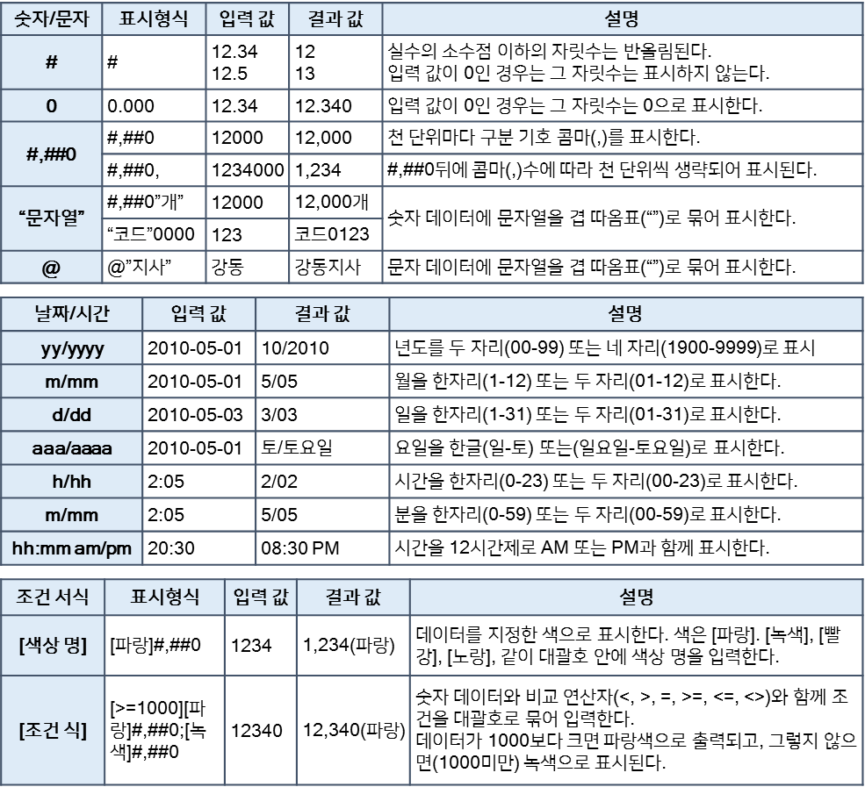
지점코드 | 지점명 | 4월 | 5월 | 증감 | 증감률
4511 | 강남 | 2,177,700 | 2,339,200
57393 | 광진 | 2,735,100 | 2,581,300
57394 | 동대문 | 3,447,300 | 3,449,900
4512 | 관악 | 2,738,100 | 2,738,100
4513 | 송파 | 1,838,200 | 2,521,200
57395 | 강동 | 3,207,900 | 3,276,800
4514 | 서초 | 3,085,800 | 3,046,600
57396 | 동작 | 2,328,400 | 2,658,900
57392 | 성북 | 2,519,300 | 2,543,000
57391 | 은평 | 3,689,500 | 2,943,800
57397 | 도봉 | 3,073,860 | 2,906,500
57398 | 서대문 | 2,201,200 | 2,924,000
57399 | 양천 | 3,181,900 | 3,181,900
57400 | 강북 | 3,001,500 | 2,587,100
4515 | 금천 | 1,897,100 | 2,976,000

SUMPRODUCT함수
# 배열과 배열의 곱의 합을 한번에 구하기
-- SUMPRODUCT() 함수 적용

제품명 | 단가 | 4월 매출 수량 | 5월 매출 수량 | 6월 매출 수량
제품 1 | 19,600 | 39 | 34 | 28
제품 2 | 25,000 | 28 | 35 | 24
제품 3 | 17,800 | 30 | 44 | 26
제품 4 | 23,600 | 15 | 19 | 31
제품 5 | 43,400 | 27 | 38 | 24
매출금액

상품명 | 입고수량 | 입고단가 | 반품수량 | 반품단가
상품1 | 10 | 100,000 | 5 | 50,000
상품2 | 15 | 150,000 | 4 | 40,000
상품3 | 17 | 230,000 | 7 | 100,000
상품4 | 20 | 180,000 | 6 | 80,000
상품5 | 14 | 200,000 | 4 | 75,000
입고총금액 |  |  | 반품총금액

IF_AND_OR함수
# 품질심사의 통과기준 : 품질이 8점 이상이고, 납품기한이 10일 이하 -> IF(), AND() 함수 적용
# 서비스심사의 통과기준 : 서비스가 A이거나 B일 경우 -> IF(), OR() 함수 적용
# 가격심사의 통과기준 : 공급가격이 최저가 55000원 이상이면서 65000원 이하인 경우 -> IF(), AND() 함수 적용
# 최종심사의 선정기준 : 품질, 서비스, 가격심사가 모두 '통과'일 경우 협력업체로 선정 -> IF(), AND() 함수 적용

협력업체 선정 기준 및 심사

공급처 | 품질 | 가격 | 납품기한(일) | 서비스 | 품질심사 | 서비스심사 | 가격심사 | 최종심사
영우산업 | 10 | 55,000 | 10 | A
대명기기 | 8 | 62,000 | 14 | B
명진산업 | 9 | 52,000 | 7 | C
강진기기 | 10 | 50,000 | 10 | A
동진기기 | 10 | 57,000 | 8 | A
라보산업 | 9 | 66,000 | 12 | B
나진셀틱 | 10 | 63,000 | 15 | C
민성기기 | 5 | 58,000 | 14 | C
영우산업 | 10 | 59,000 | 6 | A
송명엑틱 | 8 | 56,700 | 10 | C
한상기기 | 9 | 62,000 | 14 | A

IFERROR함수
# 나눗셈 계산 오류 처리
-- IFERROR() 함수로 오류가 발생할 때 표시할 내용 처리

영업소별 매출 증감률

번호 | 영업소 | 2009-04-01 | 2009-05-01 | 증감 | 증감률
1 | 강동 | 26,132,000 | 28,070,000 | 1,938,000 | 0.0742
2 | 구로 | 32,821,000 | 30,976,000 | -1,845,000 | -0.0562
3 | 마포 | - | 41,399,000 | 41,399,000 | #DIV/0!
4 | 사당 | 32,857,000 | 32,857,000 | 0 | 0.0000
5 | 서초 | 22,058,000 | 30,254,000 | 8,196,000 | 0.3716
6 | 성북 | 38,495,000 | 39,321,000 | 826,000 | 0.0215
7 | 송파 | - | 36,559,000 | 36,559,000 | #DIV/0!
8 | 신촌 | 27,941,000 | 31,907,000 | 3,966,000 | 0.1419
9 | 용산 | 30,231,000 | 30,516,000 | 285,000 | 0.0094
10 | 종로 | 44,274,000 | 35,325,000 | -8,949,000 | -0.2021
11 | 중랑 | - | 34,878,000 | 34,878,000 | #DIV/0!
12 | 영등포 | 33,466,800 | 35,088,836 | 1,622,036 | 0.0485
13 | 관악 | 34,695,400 | 34,695,400 | 0 | 0.0000
14 | 강북 | - | 35,510,509 | 35,510,509 | #DIV/0!
15 | 금천 | 37,152,600 | 35,721,345 | -1,431,255 | -0.0385
16 | 동작 | 38,381,200 | 35,932,182 | -2,449,018 | -0.0638

VLOOKUP함수
# 코드 기준으로 지점명을기준표에서 찾아오기
-- 기준표가 세로형일때 VLOOKUP() 함수 사용 : 문자기준, 수치기준 옵션값 확인
-- 기준표가 가로형일때 HLOOKUP() 함수 사용

 |  |  |  | 포인트율 | 20%

지점코드 | 지점명 | 고객번호 | 성명 | 구입금액 | 포인트 | 기존포인트 | 누적포인트 | 고객등급 | [지점 테이블] |  | [고객등급 테이블]
MP |  | MP001 | 정대식 | 840,000 |  | 60 | 60 |  | 지점코드 | 지점명 | 누적포인트 | 0 | 150 | 300
RE |  | RE004 | 김상철 | 1,060,000 |  | 225 | 225 |  | MP | 강북 | 고객등급 | 일반 | 실버 | 골드
FG |  | FG002 | 이예진 | 750,000 |  | 78 | 78 |  | RE | 강남
MP |  | MP012 | 박혜은 | 1,320,000 |  | 270 | 270 |  | TR | 강서
RE |  | RE006 | 최혜영 | 930,000 |  | 165 | 165 |  | FG | 강동
MP |  | MP003 | 박초롱 | 450,000 |  | 65 | 65
MP |  | MP004 | 백경민 | 1,210,000 |  | 192 | 192 |  | [포인트 테이블]
TR |  | TR005 | 이인혜 | 162,000 |  | 80 | 80 |  | 구입금액 | 포인트
FG |  | FG003 | 김상효 | 800,000 |  | 85 | 85 |  | 0 | 0
TR |  | TR001 | 최미리 | 160,000 |  | 70 | 70 |  | 500,000 | 50
MP |  | MP002 | 변혜리 | 250,000 |  | 80 | 80 |  | 1,000,000 | 100
RE |  | RE003 | 임길문 | 1,540,000 |  | 278 | 278 |  | 1,500,000 | 150
TR |  | TR002 | 정진주 | 240,000 |  | 85 | 85 |  | 2,000,000 | 200
TR |  | TR004 | 정광재 | 60,000 |  | 25 | 25
RE |  | RE005 | 이지민 | 2,650,000 |  | 154 | 154
MP |  | MP011 | 박보경 | 648,000 |  | 70 | 70
FG |  | FG001 | 엄희석 | 85,000 |  | 78 | 78

조건부서식행전체
# [새 규칙] 메뉴를 실행하여 [수식을 사용하여 서식을 지정할 셀 결정] -- 옵션을 선택한 후 수식 입력란에 =mod(row()-1,5)=0 을 입력
-- =and($A2<>"",mod(row()-1,10)>=1, mod(row()-1,10)<=5)
회사명 | 주소 | 우편번호 | 담당팀 | 담당자 | 년간매출액
(사)청소년바른연맹 | 서울시 강남구 일원동 665-5 | 135280 | 총무팀 | 장미라 | 33,160,000
(사)한국재활용협회 | 경기도 안양시 동안구 관양동 920-4 | 431060 | 인사팀 | 박태순 | 3,392,000
(재)대한중앙연구원 | 경기도 군포시 금정동 692-8 | 435824 | 총무팀 | 이승모 | 23,721,000
(재)행복추진진흥회 | 서울 광진 자양 2동 680 - 65 | 143003 | 인사교육팀 | 김혜란 | 18,357,000
(재)행복추진진흥회 | 서울시 광진구 자양 2동 680 - 65 | 143003 | 경영혁신팀 | 김혜란 | 18,357,000
(주)APGI | 경기도 시흥시 정왕동 1275-8 시화공단 3다 709 | 429933 | 인사팀 | 문한필 | 16,116,000
(주)APGI | 인천시 계양구 용종동 228-1 | 451-784 | 인사팀 | 문한필 | 16,116,000
(주)APII여주공장 | 경기도 여주군 가남면 본두리 1-2 | 469883 | 경영지원부 | 박준범 | 17,950,000
(주)NEOPLUS | 서울 중구 을지로6가 18-12 백두산타워빌딩 | 100730 | 총무팀 | 이몽호 | 81,115,000
(주)PKG아이넷 | 서울 서초구 서초3동 1534-5 모스영빌딩 | 137872 | 인사팀 | 박재승 | 33,404,000
(주)PKG앤컴퍼니 | 서울 서초구 서초3동 1534-5 모스영빌딩 | 137872 | 인사팀 | 변혜정 | 28,794,000
(주)PKG앤홀딩스 | 서울 서초구 서초3동 1534-5 | 137872 | 총무팀 | 윤왕로 | 16,315,000
(주)PKG양행 | 서울 서초구 서초3동 1534-5 모스영빌딩 | 137872 | 인사팀 | 변정운 | 4,578,000
(주)PKG에스앤에프 | 서울 서초구 서초3동 1534-5 모스영빌딩 | 137872 | 인사교육팀 | 김원태 | 2,530,000
(주)PS리테일 | 서울 영등포구 문래동6가 10 PSD강서타워 | 150944 | 총무팀 | 이순희 | 23,252,000
(주)PS스포츠 | 서울 마포구 성산2동 515 월드컵경기장내 | 121849 | 총무팀 | 장석민 | 20,829,000
(주)PS왓슨스 | 서울 마포구 동교동 165-8 LAM펠리스빌딩501호 | 121754 | 인사교육팀 | 김경열 | 8,391,000
(주)PS텔레서비스 | 서울 중구 중림동 500 신라디오센터 | 100859 | 총무팀 | 이지훈 | 1,443,000
(주)PS홀딩스 | 서울 강남구 역삼1동 679 PSD타워 23층 | 135985 | 총무팀 | 전희섭 | 15,724,000
(주)PS홈쇼핑 | 서울 영등포구 문래동6가 10 PSD강서타워 | 150944 | 총무팀 | 윤동주 | 27,037,000
(주)TEC | 서울시 강남구 논현동 274-11 동은빌딩 4층 | 135010 | 관리본부 | 황명구 | 6,009,000
(주)TUME | 경기 성남시 분당구 정자동 206 | 463815 | 총무팀 | 이진숙 | 7,136,000
(주)TUME | 경기도 성남시 분당구 정자동 206번지 | 463711 | 인재경영실 | 이진숙 | 7,136,000
(주)TUME네트웍스 | 서울 강남구 역삼1동 837-26 삼일플라자 | 135937 | 인사팀 | 방기정 | 3,742,000
(주)TUME네트웍스 | 서울시 강남구 역삼1동 837-26 삼일플라자빌딩 | 135937 | 인력개발부 | 방기정 | 3,742,000
(주)TUME렌탈 | 서울 서초구 서초2동 1328-3 나라종합금융빌딩6층 | 137857 | 총무팀 | 손재규 | 3,741,000
(주)TUME에프엠하우스 | 서울시 강남구 오성1동 159-1 아셈타워 35층 | 135798 | 경영지원팀 | 김종인 | 70,496,000
(주)TUME에프엠하우스 | 서울 강남구 오성1동 159-1 아셈타워 35 | 135798 | 총무팀 | 장화진 | 70,496,000
(주)TUME에프테크놀 | 경기 성남시 분당구 서현동 265-3 신영타워 | 463824 | 인사교육팀 | 김승환 | 982,000
(주)TUME프리텔 | 서울 강남구 역삼2동 755 한솔필리아5층 | 138727 | 인사교육팀 | 김관주 | 2,555,000
(주)강산 | 서울 중구 을지로6가 18-12 백두산타워빌딩 | 100730 | 총무팀 | 정봉구 | 1,895,000
(주)강산베어스 | 서울 송파구 잠실1동 10 종합야구장내 | 138221 | 인사교육팀 | 김창태 | 4,416,000
(주)강산중공업 | 서울 서초구 서초동 1303-22 | 137-873 | 기획실 | 안기정 | 4,448,000
(주)국호 | 인천 부평구 부평1동 185-8 그랑프리빌딩 | 403819 | 총무팀 | 이재희 | 3,774,000
(주)국호에프앤지 | 경기 성남시 중원구 상대원2동 5449-1 | 462819 | 인사교육팀 | 김영석 | 8,899,000
(주)그린나무 | 경기 용인시 수지구 성복동 39-3 | 448140 | 인사교육팀 | 김건무 | 1,545,000
(주)그린라인 | 서울 강남구 역삼동 642-6 성지하이츠3차 1812호 | 135080 | 인사교육팀 | 구본행 | 3,261,000
(주)그린뱅크 | 경기도 광주시 도척면 노곡리 12 | 486879 | 총무팀 | 성기소 | 6,025,000
(주)그린워터행복 | 서울시 양천구 신정동 983-1 | 158070 | 인사팀 | 박세훈 | 5,573,000
(주)넘버원 | 서울 영등포구 여의도동 20 LAM트윈타워 | 150721 | 총무팀 | 정삼철 | 8,607,000
(주)넥스테이션 | 서울 서초구 서초1동 1443-13 서초금강빌딩 | 137865 | 총무팀 | 이철종 | 3,814,000
(주)농협유통 | 서울특별시 서초구 양재동 230 | 137130 | 총무팀 | 윤동주 | 1,895,000
(주)대화 | 서울 중구 장교동 1 한화빌딩 24층 | 100797 | 관리본부 | 한국염 | 4,174,000
(주)대화건설 | 경기 시흥시 대야동 573-2 모비딕빌딩 8 | 429874 | 관리본부 | 한석수 | 2,767,000
(주)대화유통 | 서울 송파구 신천동 7-17 한빛프라자빌딩 | 429882 | 관리본부 | 함창모 | 8,336,000
(주)동보 | 인천광역시 남동구 남촌동 606-1 (2B-2L) | 405100 | 인사팀 | 방수용 | 1,653,000
(주)두리철강 | 경기도 동두천시 상봉암동 147-15 | 483100 | 인사팀 | 박동규 | 8,339,000
(주)드림스포즈 | 서울 서초구 서초동 1534-5, 301호 | 137872 | 총무팀 | 장준식 | 1,919,000
(주)드림익스프레스 | 서울 금천구 독산1동 333-1 | 153813 | 인사교육팀 | 류훈모 | 6,769,000
(주)드림익스프레스 | 서울 금천구 독산1동 333-1 | 153814 | 인사총무팀 | 배영환 | 6,769,000
(주)드림파마 | 서울 중구 장교동 1 한화빌딩 13층 | 100797 | 총무팀 | 양성모 | 8,986,000
(주)디에이치클럽닷컴 | 서울 서초구 서초3동 1534-5 모스영빌딩 | 137872 | 총무팀 | 임청산 | 7,462,000
(주)라이너 | 경기 광명시 하안동 201번지 광명시범공단 374호 | 423060 | 총무팀 | 이정희 | 5,491,000
(주)랜드마크아시아 | 서울 서초구 서초3동 1534-5 모스영빌딩 | 137872 | 인사교육팀 | 김건무 | 5,126,000
(주)록인 | 경기 남양주시 화도읍 차산리 산111-1 | 472847 | 총무팀 | 장석민 | 4,127,000
(주)마루망코리아 | 서울 서초구 서초3동 1534-5 모스영빌딩 | 137872 | 인사팀 | 박종섭 | 136,000
(주)맑은물지키미 | 경기 부천시 오정구 삼정동 364 부천테크 | 421740 | 총무팀 | 이수한 | 6,727,000
(주)무궁화 | 경기도 동두천시 상패동 335 | 483120 | 총무팀 | 이재원 | 6,105,000
(주)미광이티씨 | 경기도 고양시 덕양구 토당동 855-3 마동빌딩 202호 | 412210 | 인사팀 | 박재명 | 7,047,000
(주)미영기술 | 서울시 강남구 논현동 238-14 | 135010 | 관리본부 | 최정빈 | 9,162,000
(주)반짝가구 | 경기도 용인시 남사면 북리 54-10 | 449884 | 경영지원부 | 심순애 | 6,091,000
(주)백두 | 서울 영등포구 여의도동 20 LAM트윈타워 | 150721 | 총무팀 | 신찬인 | 8,749,000
(주)백두경영개발원 | 서울 영등포구 여의도동 20 LAM트윈타워 | 150721 | 인사교육팀 | 김광수 | 7,853,000
(주)백두기공 | 서울특별시 구로구 구로동 588 | 152050 | 총무팀 | 우광진 | 4,227,000
(주)백두상사 | 서울 영등포구 여의도동 20 LAM트윈타워 | 150721 | 총무팀 | 이상수 | 2,345,000
(주)백두생명과학 | 서울 영등포구 여의도동 20 LAM트윈타워 | 150721 | 인사교육팀 | 김인석 | 6,291,000
(주)백두생활건강 | 서울 영등포구 여의도동 20 LAM트윈타워 | 150721 | 인사교육팀 | 김영준 | 1,991,000
(주)백두스포츠 | 서울 송파구 잠실1동 10 종합운동장내 | 138221 | 인사팀 | 서기자 | 1,306,000
(주)백두씨엔에스 | 서울 중구 회현동2가 10-1 프라임타워 | 100725 | 인사교육팀 | 구연희 | 8,053,000
(주)백두텔레콤 | 서울 강남구 역삼1동 679 LAM강남타워 20층 | 135985 | 총무팀 | 이몽호 | 2,944,000
(주)백두화학 | 서울 영등포구 여의도동 20 LAM트윈타워 | 150721 | 총무팀 | 윤정아 | 6,765,000
(주)백두화학 | 서울특별시 영등포구 여의도동 20 | 150010 | 총무팀 | 윤정아 | 6,765,000
(주)베스트코리아 | 서울시 강서구 가양 1487 | 157200 | 총무팀 | 전예정 | 8,143,000
(주)보헌개발 | 서울 도봉구 창2동 650-64 | 132923 | 총무팀 | 심순애 | 4,577,000
(주)브이이엔에스 | 인천 계양구 효성2동 236-1 | 407830 | 인사교육팀 | 고세웅 | 2,299,000
(주)빌더스넷 | 서울 서초구 서초1동 1666-13 GJ빌딩 4층 | 137881 | 인사교육팀 | 김홍미 | 4,505,000
(주)산뜻페인트 | 경기도 안양시 만안구 박달동 615 | 430849 | 경영지원부 | 양명순 | 5,238,000
(주)삼진엘앤디 | 경기도 화성시 동탄면 영천리 494-3 | 445813 | 경영지원부 | 박태영 | 9,742,000
(주)삼홍사 | 서울시 금천구 가산동 327-32 | 153023 | 총무팀 | 임청산 | 1,238,000
(주)삼홍사 | 서울시 금천구 가산동 327-32 | 153023 | 총무팀 | 임청산 | 1,238,000
(주)새턴바스 | 서울특별시 강남구 논현동 128-12 바스타워 | 135010 | 총무팀 | 윤명한 | 4,646,000
(주)생보부동산신탁 | 서울 강남구 오성1동 157-27 경암빌딩 13 | 135880 | 인사팀 | 박영선 | 7,624,000
...

데이터유효성검사활용
...
사번 | 성명 | 직급 | 교육과정 | 교육기간(일) | 사원 | 대리 | 과장 | 차장 | 부장
A1234 | 김수철 | 대리 |  |  | OJT교육 | Team Building | 의사결정방법 | 팀장교육과정 | 경영전략수립방법론
A5789 | 이민호 | 과장 |  |  | Follow Up교육 | 커뮤니케이션스킬업과정 | 커뮤니케이션심화과정 | 경영전략수립방법론 | 조직관리과정
A9101 | 강민정 | 사원 |  |  | 기획/제안서작성기법 | 조직적응과정 | 조직관리과정 | 조직관리과정 | 리더십심화과정
A3876 | 최민우 | 사원 |  |  | 조직적응과정 | 프리젠테이션스킬 | 트러스트리더십과정 | 트러스트리더십과정 | MBA과정
A8812 | 박선우 | 대리 |  |  | Team Building | 전략기획향상교육 | 업무관리및문제해결
A0912 | 이철민 | 과장 |  |  | 창의력사고과정 | 셀프리더십과정 | 지역전문과과정
A7654 | 홍민호 | 차장 |  |  | 문제해결기법 | 지역전문과과정
A3567 | 문수진 | 사원 |  |  | 커뮤니케이션기초과정
# [데이터 유효성 검사]의 [설정] 탭에서 [제한대상]으로 [목록]을 선택한 후 [원본]에 "=직급" 입력
# 연결된 이중 목록으로 표시하기 위하여 [제한 대상]의 [목록]을 선택
# [원본]에 수식 =INDIRECT(C4)를 입력
A5678 | 오남주 | 부장
A4545 | 노철민 | 사원

# 사번에 텍스트 길이와 중복 입력을 제한
# [데이터유효성검사]의 [제한 대상]으로 [사용자지정] 선택
# [수식] =AND(LEN(A4)=5,COUNTIF($A$4:$A$18,A4)<2) 입력

